画面１
システム名 |  |  | #REF! |  | 資料名 | システム画面設計書 | WBS番号 | 0.0.0 | 担当・日付 | 苗字 | YYYY/MM/DD

 | ３ | システム画面設計
 |  | 1) | システム画面一覧
 |  | 下表に本システムで開発するシステム画面を記す。
 |  | 機能ID |  | 画面名 | 画面の概要 |  |  | 凡例
端子
 |  | 1 |  | トップページ | サイトのトップページを表示
 |  | 2 |  | 過去問・シラバスのメニュー | 過去問・シラバスのメニューを表示
画面
 |  | 3 |  | 過去の演習の成果物のメニュー | 過去の演習の成果物を表示のメニューを表示
 |  | 4 |  | 時間割のメニュー | 時間割のメニューを各セメスターごとにを表示
判断
 |  | 5 |  | 過去問・シラバス | 過去問とシラバスを表示
 |  | 6 |  | 過去の演習の成果物 | 過去の演習の成果物をメニューを表示
 |  | 7 |  | 時間割 | PM学科の時間割を表示
 |  |  |  |  |  |  |  | 画面遷移（遷移条件を付近に記入）

 |  | 2) | 画面遷移図
 |  | 下図に本システムの画面遷移図を示す。

スタート
1 トップページ
2 過去問シラバスのメニュー
5 過去問・シラバス

3 過去の演習の成果物のメニュー
6 過去の演習の過成果物

4 時間割のメニュー
7 時間割

1
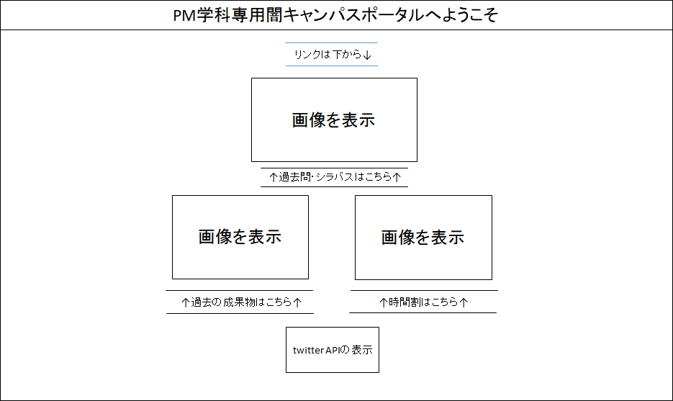
システム名 |  | PM学科専用闇キャンパスポータル |  | 資料名 | システム画面設計書 | WBS番号 | 0.0.0 | 担当・日付 | 吉田 | 2017-06-21

 | 3) | 画面レイアウト
 | 下記に各画面のレイアウトを示す。

 |  | ① | 過去の演習の成果物のメニュー画面
- 実装にあたっての注意事項 -
IDは36桁まで入力可能とする。

2
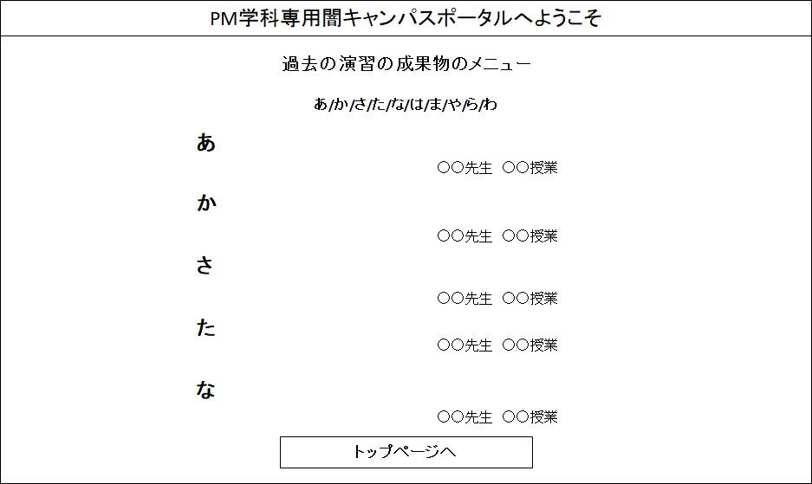
システム名 |  | PM学科専用闇キャンパスポータル |  | 資料名 | システム画面設計書 | WBS番号 | 0.0.0 | 担当・日付 | 吉田 | 2017-06-21

 | 3) | 画面レイアウト
 | 下記に各画面のレイアウトを示す。

 |  | ① | 過去の演習の成果物のメニュー画面
- 実装にあたっての注意事項 -
IDは36桁まで入力可能とする。

3
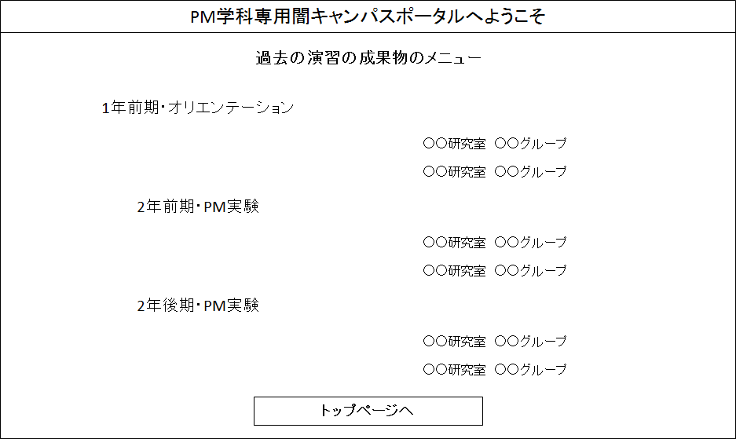
システム名 |  | PM学科専用闇キャンパスポータル |  | 資料名 | システム画面設計書 | WBS番号 | 0.0.0 | 担当・日付 | 吉田 | 2017-06-21

 | 3) | 画面レイアウト
 | 下記に各画面のレイアウトを示す。

 |  | ① | 過去の演習の成果物のメニュー画面
- 実装にあたっての注意事項 -
IDは36桁まで入力可能とする。

6
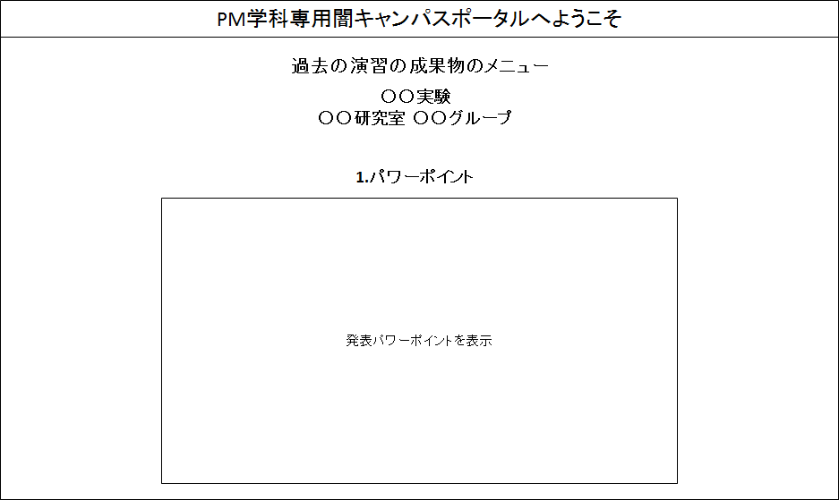
システム名 |  | PM学科専用闇キャンパスポータル |  | 資料名 | システム画面設計書 | WBS番号 | 0.0.0 | 担当・日付 | 吉田 | 2017-06-21

 | 3) | 画面レイアウト
 | 下記に各画面のレイアウトを示す。

 |  | ① | 過去の演習の成果物のメニュー画面
- 実装にあたっての注意事項 -
IDは36桁まで入力可能とする。
パスワードは36桁まで入力可能として文字は「*」で表示する。
Enterキーの押下にてログインボタンの押下と同様の動作を行う。
各入力枠に対してSQLインジェクションを防止する内部機構を講じる。

